gráficos
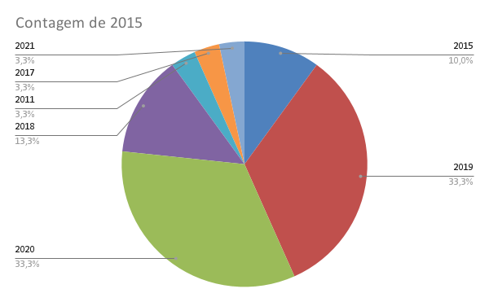
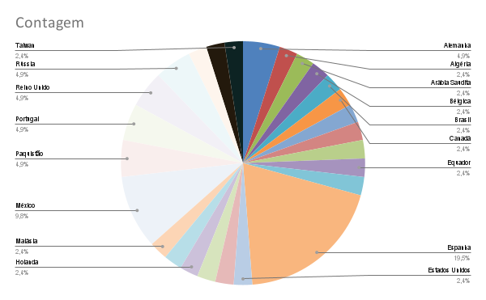
2016 | Alemanha
2015 | Alemanha
2019 | Algéria
2020 | Arábia Saudita
2019 | Bélgica
2015 | Brasil
 | Canadá
 | China
2018 | Colômbia
2019 | Costa Rica
2020 | Equador
2020 | Eslovênia
2019 | Espanha
2020 | Espanha
2011 | Espanha
2017 | Espanha
2019 | Espanha
2019 | Espanha
2020 | Espanha
2019 | Espanha
 | Estados Unidos
2015 | Finlândia
2020 | Grécia
2019 | Holanda
2020 | Indonésia
2020 | Malásia
2019 | México
 | México
 | México
 | México
2019 | Paquistão
 | Paquistão
2018 | Portugal
 | Portugal
2018 | Reino Unido
 | Reino Unido
2020 | Rússia
 | Rússia
2020 | Suíça
2021 | Tailândia
2018 | Taiwan

